試験画像
試験画像 |  | システム名 | サブシステム名 | 試験対象
 |  | Sylph | 模擬試験Webアプリ | テスト画面
No. | 項目 | 試験条件 | 確認項目 | 結果
1 | 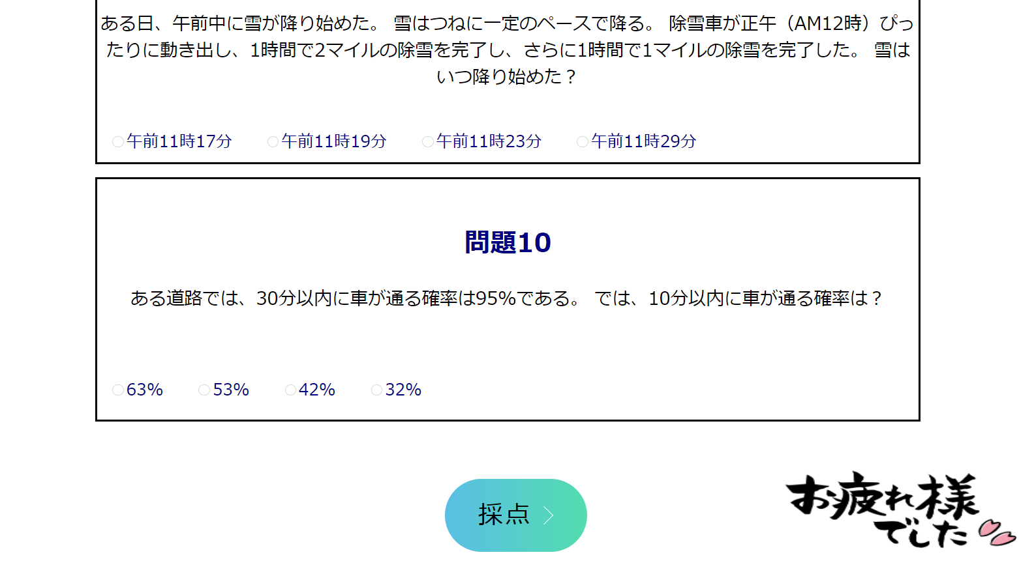 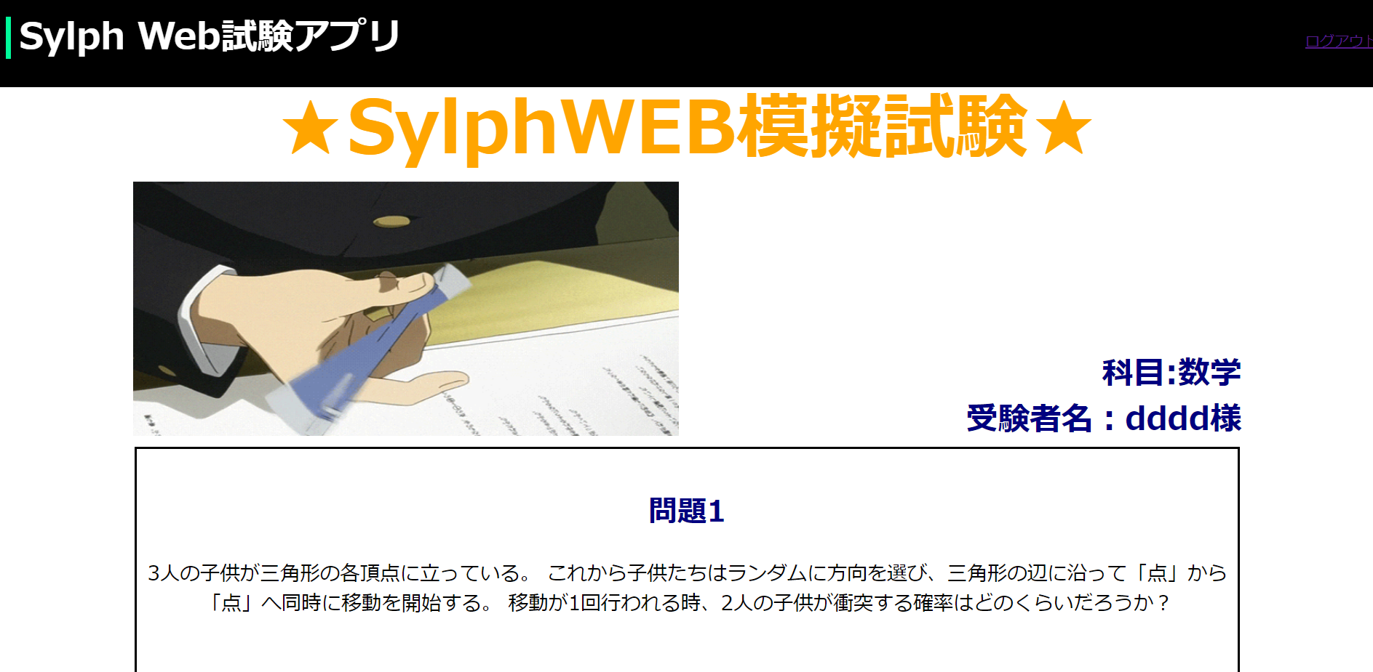 |  |  |  | 
2 | 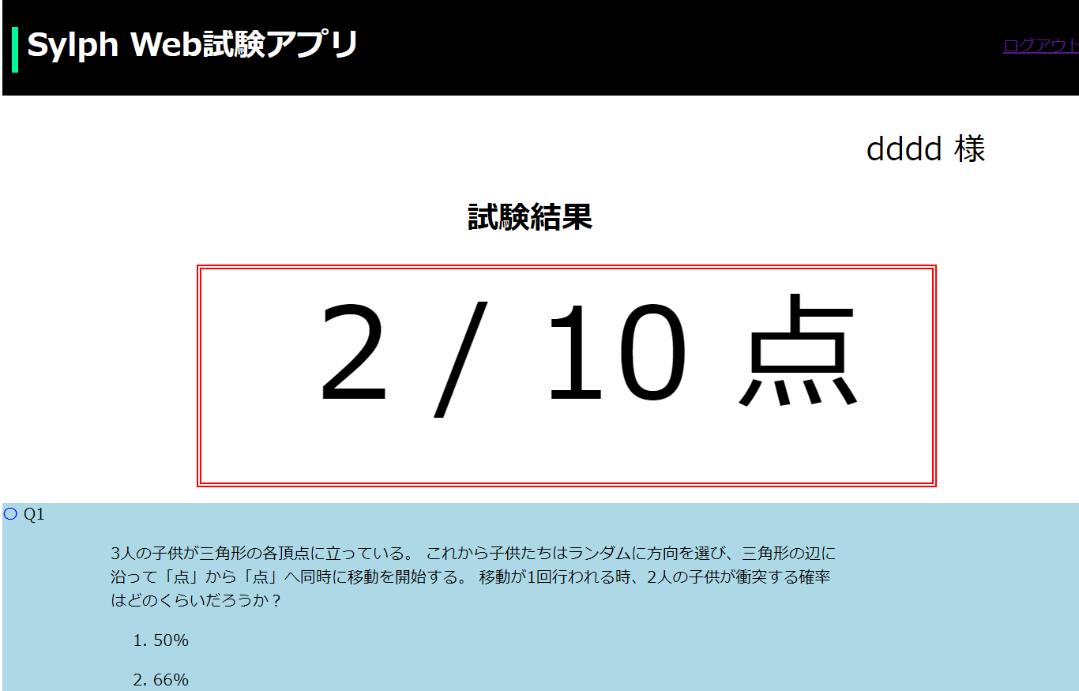 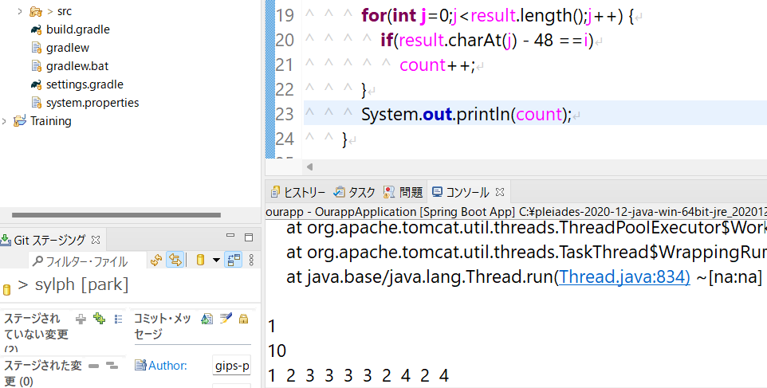
選択してない状態に戻す。
選択した答えは消えない。
3
赤い丸の'ログアウト'をクリック
4 | 